일위대가표
일 위 대 가 표

명 칭 | 규 격 | 수 량 | 단위 | 재 료 비 |  | 노 무 비 |  | 경 비 |  | 합 계 |  | 비 고
 |  |  |  | 단 가 | 금 액 | 단 가 | 금 액 | 단 가 | 금 액 | 단 가 | 금 액
제 1 호표
천장형 에어컨 설치 | 실내기+실외기,냉방능력 16kw 이하 | 1 | 대 |  | 6,686,000 |  | 563,358 |  | 11,267 | - | 7,260,625
실내기 설치 | 16kw이하
기계설비공 |  | 0.45 | 인 |  | - | 233,722 | 105,174 |  | - | 233,722 | 105,174
보통인부 |  | 0.22 | 인 |  | - | 165,545 | 36,419 |  | - | 165,545 | 36,419
실외기 설치 | 16kw이하
기계설비공 |  | 1.33 | 인 |  | - | 233,722 | 310,850 |  | - | 233,722 | 310,850
보통인부 |  | 0.67 | 인 |  | - | 165,545 | 110,915 |  | - | 165,545 | 110,915
자재비
천장형에어컨 |  | 1.000 | 대 | 4,062,000 | 4,062,000 |  | - |  | - | 4,062,000 | 4,062,000
실외기 |  | 1.000 | 대 | 2,624,000 | 2,624,000 |  | - |  | - | 2,624,000 | 2,624,000
공구손료 및 경장비 | 인력품의 | 2 | % |  | - |  | - | 563,358 | 11,267 | 563,358 | 11,267

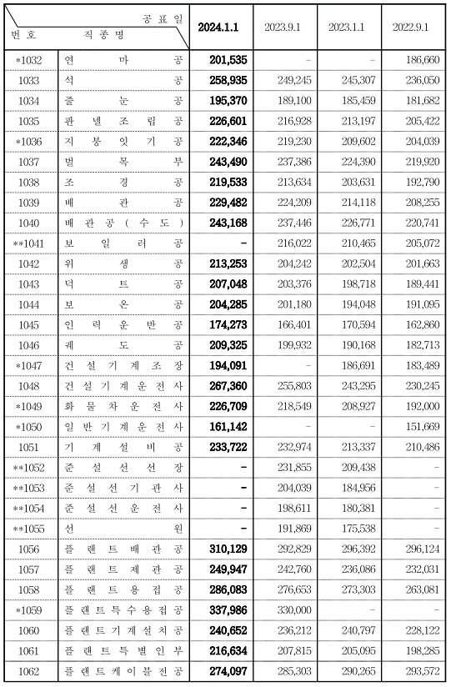

 |  |  |  |  |  |  |  |  |  |  |  |  |  | 수량 | 1일시공량
 |  |  |  |  |  |  |  |  |  |  |  |  |  | 1 | 37 | 0.027027027027
 |  |  |  |  |  |  |  |  |  |  |  |  |  | 8 | 37 | 0.21621621622

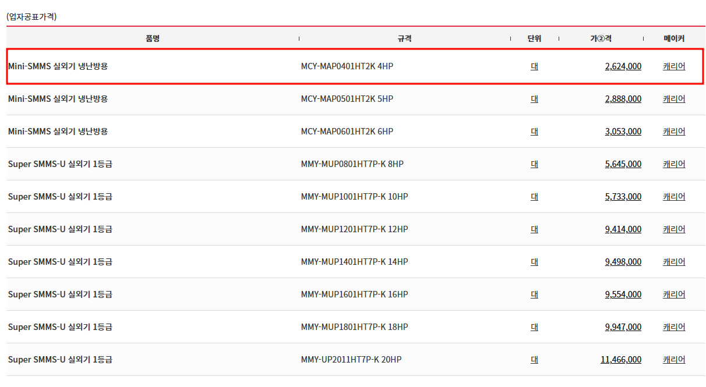
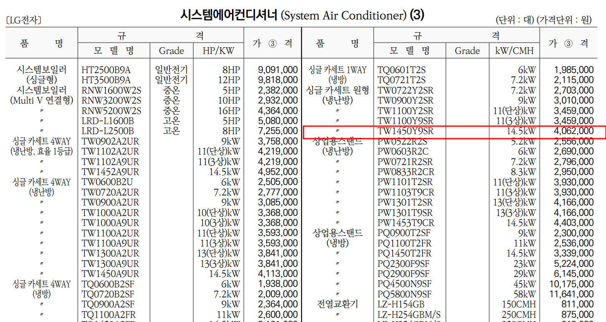

 |  |  |  |  |  |  |  |  |  |  |  |  | 0

